상품제안서
에코라이프 샤이닝 원목 아크릴유리 벽시계 14인치 | 상품코드: S36382

 |  |  |  |  |  |  | 02-713-8555 | www.synergygift.co.kr
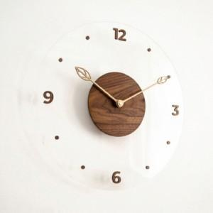

【상세/제작정보】

【인쇄/포장옵션】 | 실크 / 포장불가능

【공급단가】 | 수량 | 15~ | 100~ | 300~ | 500~ | 1,000~
*VAT별도 | 단가 | 38,610원 | 37,180원 | 35,750원 | 34,320원 | 33,460원

【상품 URL】 | https://www.synergygift.co.kr:443/src/goods_detail.php?gdno=36382

